Sheet1
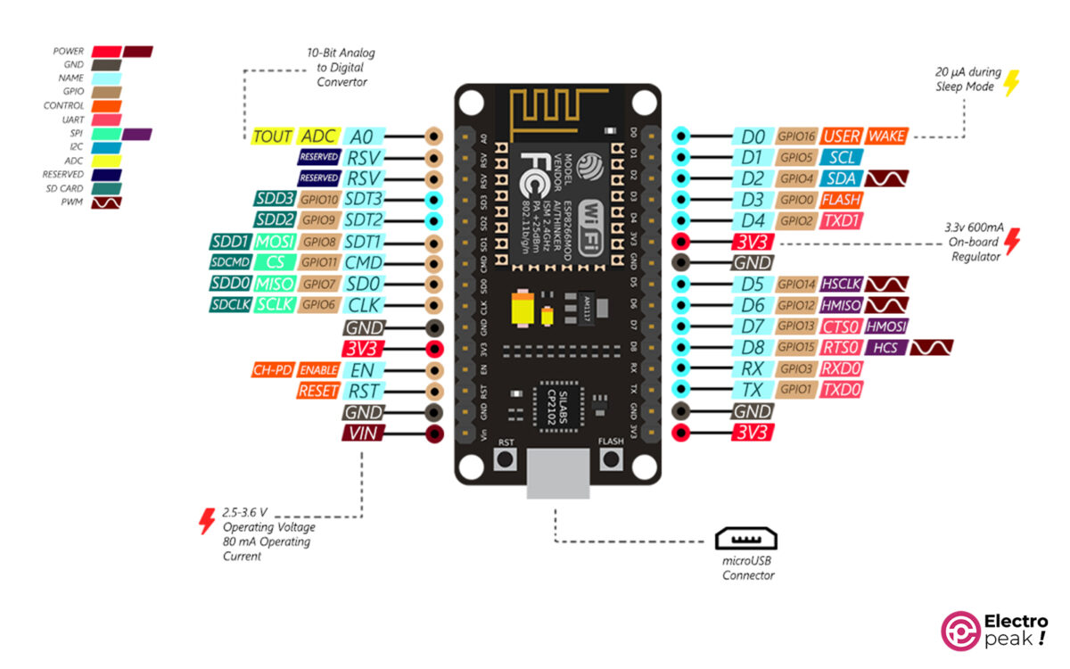

o |  |  |  |  | 0
o | R | GND | G | B | 1
o |  |  |  |  | 2
o |  |  |  |  | o
o |  |  |  |  | o
o |  |  |  |  | o
o |  |  |  |  | GND
o |  |  |  |  | 5
o | o |  |  |  | 6
o |  |  |  |  | 7
o |  |  |  |  | 8
o | o |  |  |  | o
o |  |  |  |  | o
GND | R | GND | G | B | o
o |  |  |  |  | o

